Massa das peça
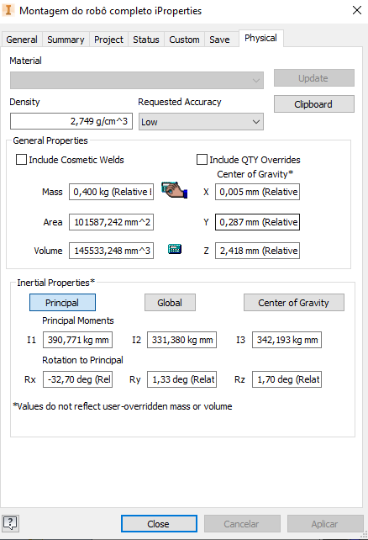
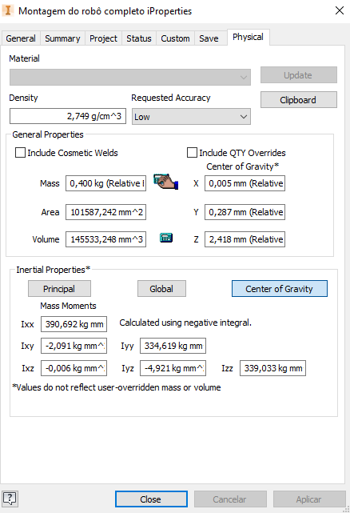
Descrição | Peça | Massa [g] | Quantidade | Calculada | CAD
ok | Esfera deslizante | 9.30 | 2 | 18.60 | OK
ok | Suporte das esferas deslizantes | 6.40 | 2 | 12.80 | OK
ok | Parafusos rosca soberba | 0.15 | 4 | 0.60 | -
ok | Roda | 41.30 | 2 | 82.60 | OK
ok | Oring | 2.10 | 2 | 4.20 | OK
ok | Engrenagem 48P 22T | 5.10 | 4 | 20.40 | OK
ok | Porcas M3 | 0.30 | 11 | 3.30 | OK
ok | Tampa do mancal | 2.20 | 2 | 4.40 | OK
ok | Piso dos motores | 9.80 | 1 | 9.80 | OK
ok | Placa de aço | 77.10 | 1 | 77.10 | OK
ok | Suporte placa eletrônica | 1.00 | 1 | 1.00 | OK
ok | Tampa dos motores | 3.40 | 1 | 3.40 | OK
ok | Separador dos fios | 3.40 | 1 | 3.40 | OK
ok | Haste de suporte da placa | 2.40 | 8 | 19.20 | OK
ok | Parafuso M3 30 mm | 1.33 | 4 | 5.30 | OK
ok | Parafuso M3 20mm | 0.91 | 7 | 6.40 | OK
ok | Rolamentos 6x2,5x3 | 0.90 | 3 | 2.70 | OK
ok | Eixo | 1.70 | 2 | 3.40 | OK
ok | Placa eletrônica (sem componentes) | 24.50 | 0 | 0.00
ok | Motores com encoders | 12.70 | 2 | 25.40 | OK
ok | Bateria | 45.90 | 1 | 45.90 | OK
ok | Placa eletrônica | 46.80 | 1 | 46.80 | OK
 | Massa total | 396.2 | 1 | 396.70

 | Componentes eletrônicos | Quantidade
 | Placa de fibra de vidro furada 5x7 cm | 1
 | Xbee S2C | 2
 | Adaptador XBee | 1
 | Driver de motores TB6612FNG | 1
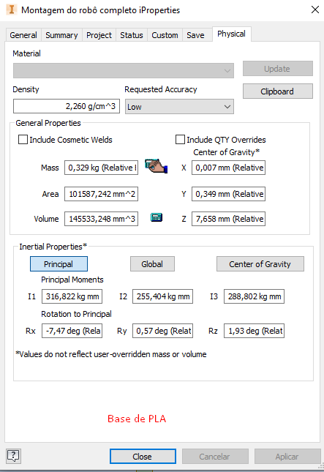
 | Placa STM32F103C8T6 | 1
 | Regulador de tensão 5V | 1
 | Conectores KK 2 vias macho | 2
 | Conectores KK 2 vias fêmea | 2
 | Conectores KK 4 vias macho | 2
 | Conectores KK 4 vias fêmea | 2
 | Conector Jst macho | 1
 | ST-LINK2 | 1
 | XBee Explorer | 1
 | Barra de pinos fêmea 20 vias 2,54 mm | 2
 | Barra de pinos fêmea 2 vias 2,54 mm | 2
 | Barra de pinos fêmea 8 vias 2,54 mm | 2
 | Barra de pinos fêmea 10 vias 2,54 mm | 2

Malha aberta
Velocidade M1 [rad/s] e Velocidade M2 [rad/s]
 | MOTOR_1
Tempo | Velocidade M1 [rad/s] | Velocidade M2 [rad/s]
0.01 | 0.000 | 0
0.02 | 1.047 | 1.047
0.03 | 3.665 | 3.141
0.04 | 4.712 | 4.188
0.05 | 5.759 | 5.759
0.06 | 5.235 | 5.759
0.07 | 5.759 | 6.283
0.08 | 5.759 | 6.283
0.09 | 6.806 | 6.806
0.10 | 6.806 | 6.806
0.11 | 6.806 | 7.33
0.12 | 6.806 | 7.33
0.13 | 6.806 | 6.806
0.14 | 7.330 | 7.33
0.15 | 6.806 | 7.33
0.16 | 7.330 | 6.806
0.17 | 6.806 | 7.33
0.18 | 7.330 | 7.33
0.19 | 7.330 | 6.806
0.20 | 6.806 | 7.33
0.21 | 7.330 | 7.33
0.22 | 7.330 | 6.806
0.23 | 6.806 | 7.33
0.24 | 7.330 | 7.33
0.25 | 7.330 | 6.806
0.26 | 7.330 | 7.33
0.27 | 6.806 | 7.33
0.28 | 7.330 | 7.33
0.29 | 6.806 | 6.806
0.30 | 7.330 | 7.33
0.31 | 7.330 | 7.33
0.32 | 6.806 | 6.806
0.33 | 7.330 | 7.33
0.34 | 6.806 | 6.806
0.35 | 7.330 | 6.806
0.36 | 6.806 | 6.806
0.37 | 7.330 | 6.806
0.38 | 6.806 | 6.806
0.39 | 7.330 | 6.806
0.40 | 6.806 | 7.33
0.41 | 7.330 | 6.806
0.42 | 6.806 | 6.806
0.43 | 7.330 | 6.806
0.44 | 6.806 | 7.33
0.45 | 7.330 | 6.806
0.46 | 6.806 | 7.33
0.47 | 7.330 | 6.806
0.48 | 6.806 | 6.806
0.49 | 7.330 | 7.33
0.50 | 6.806 | 6.806
0.51 | 7.330 | 7.33
0.52 | 6.806 | 6.806
0.53 | 7.330 | 7.33
0.54 | 6.806 | 6.806
0.55 | 7.330 | 7.33
0.56 | 6.806 | 6.806
0.57 | 7.330 | 7.33
0.58 | 6.806 | 6.806
0.59 | 7.330 | 7.33
0.60 | 6.806 | 6.806
0.61 | 7.330 | 7.33
0.62 | 6.806 | 7.33
0.63 | 6.806 | 6.806
0.64 | 7.330 | 7.33
0.65 | 6.806 | 6.806
0.66 | 6.806 | 7.33
0.67 | 7.330 | 6.806
0.68 | 6.806 | 7.33
0.69 | 7.330 | 7.33
0.70 | 6.806 | 6.806
0.71 | 7.330 | 7.33
0.72 | 6.806 | 6.806
0.73 | 7.330 | 7.33
0.74 | 6.806 | 6.806
0.75 | 7.330 | 7.33
0.76 | 6.806 | 6.806
0.77 | 7.330 | 6.806
0.78 | 6.806 | 7.33
0.79 | 7.330 | 6.806
0.80 | 6.806 | 7.33
0.81 | 7.330 | 6.806
0.82 | 6.806 | 7.33
0.83 | 7.330 | 6.806
0.84 | 6.806 | 6.806
0.85 | 7.330 | 6.806
0.86 | 6.806 | 6.806
0.87 | 7.330 | 7.33
0.88 | 6.806 | 6.806
0.89 | 6.806 | 6.806
0.90 | 7.330 | 7.33
0.91 | 6.806 | 6.806
0.92 | 7.330 | 6.806
0.93 | 6.806 | 7.33
0.94 | 7.330 | 6.806
0.95 | 6.806 | 7.33
0.96 | 7.330 | 7.33
0.97 | 6.806 | 6.806
0.98 | 7.330 | 7.33
0.99 | 6.806 | 6.806
1.00 | 7.330 | 7.33
1.01 | 6.806 | 7.33
1.02 | 7.330 | 6.806
1.03 | 6.806 | 7.33
1.04 | 7.330 | 6.806
1.05 | 6.806 | 7.33
1.06 | 7.330 | 6.806
1.07 | 6.806 | 7.33
1.08 | 7.330 | 6.806
1.09 | 6.806 | 7.33
1.10 | 7.330 | 6.806
1.11 | 6.806 | 7.33
1.12 | 7.330 | 7.33
1.13 | 6.806 | 7.33
1.14 | 7.330 | 7.33
1.15 | 6.806 | 6.806
1.16 | 7.330 | 7.33
1.17 | 6.806 | 6.806
1.18 | 7.330 | 7.33
1.19 | 6.806 | 6.806
1.20 | 7.330 | 6.806
1.21 | 6.806 | 7.33
1.22 | 6.806 | 6.806
1.23 | 7.330 | 6.806
1.24 | 6.806 | 7.33
1.25 | 7.330 | 6.806
1.26 | 6.806 | 7.33
1.27 | 7.330 | 6.806
1.28 | 6.806 | 6.806
1.29 | 7.330 | 6.806
1.30 | 6.806 | 7.33
1.31 | 7.330 | 6.806
1.32 | 6.806 | 6.806
1.33 | 6.806 | 7.33
1.34 | 7.330 | 6.806
1.35 | 7.330 | 6.806
1.36 | 6.806 | 7.33
1.37 | 6.806 | 6.806
1.38 | 7.330 | 6.806
1.39 | 6.806 | 7.33
1.40 | 7.330 | 6.806
1.41 | 6.806 | 7.33
1.42 | 7.330 | 6.806
1.43 | 6.806 | 7.33
1.44 | 7.330 | 6.806
1.45 | 6.806 | 7.33
1.46 | 7.330 | 6.806
1.47 | 6.806 | 7.33
1.48 | 7.330 | 6.806
1.49 | 6.806 | 7.33
1.50 | 7.330 | 7.33

Controlador na mesa
Velocidade Motor 1, Velocidade Motor 2 e Referência
Tempo [s] | Velocidade Motor 1 | Velocidade Motor 2 | Referência
0.01 | 0 | 0 | 11
0.02 | 0 | 0 | 11
0.03 | 0 | 0 | 11
0.04 | 0 | 0 | 11
0.05 | 0 | 0 | 11
0.06 | 0 | 0 | 11
0.07 | 0 | 1.047 | 11
0.08 | 0 | 1.57 | 11
0.09 | 0 | 2.617 | 11
0.10 | 1.047 | 3.665 | 11
0.11 | 1.57 | 2.617 | 11
0.12 | 2.094 | 4.712 | 11
0.13 | 2.617 | 4.712 | 11
0.14 | 2.094 | 5.235 | 11
0.15 | 4.188 | 7.853 | 11
0.16 | 4.712 | 8.377 | 11
0.17 | 3.141 | 7.33 | 11
0.18 | 5.759 | 8.377 | 11
0.19 | 7.853 | 9.948 | 11
0.20 | 7.33 | 10.995 | 11
0.21 | 7.33 | 10.995 | 11
0.22 | 9.424 | 8.901 | 11
0.23 | 8.901 | 9.948 | 11
0.24 | 9.424 | 10.471 | 11
0.25 | 10.471 | 10.995 | 11
0.26 | 10.471 | 10.995 | 11
0.27 | 9.424 | 10.471 | 11
0.28 | 9.948 | 10.471 | 11
0.29 | 10.471 | 9.424 | 11
0.30 | 9.948 | 10.471 | 11
0.31 | 9.424 | 10.995 | 11
0.32 | 8.901 | 10.995 | 11
0.33 | 9.948 | 9.948 | 11
0.34 | 9.948 | 10.995 | 11
0.35 | 9.424 | 10.995 | 11
0.36 | 10.471 | 10.471 | 11
0.37 | 10.471 | 10.471 | 11
0.38 | 10.995 | 10.471 | 11
0.39 | 10.995 | 9.948 | 11
0.40 | 10.471 | 10.995 | 11
0.41 | 10.471 | 10.471 | 11
0.42 | 10.471 | 10.995 | 11
0.43 | 10.995 | 10.995 | 11
0.44 | 10.995 | 11.519 | 11
0.45 | 10.995 | 11.519 | 11
0.46 | 10.471 | 11.519 | 11
0.47 | 11.519 | 11.519 | 11
0.48 | 10.995 | 12.042 | 11
0.49 | 10.995 | 11.519 | 11
0.50 | 10.995 | 12.042 | 11
0.51 | 11.519 | 11.519 | 11
0.52 | 10.995 | 12.042 | 11
0.53 | 11.519 | 12.042 | 11
0.54 | 11.519 | 12.042 | 11
0.55 | 11.519 | 12.042 | 11
0.56 | 11.519 | 12.566 | 11
0.57 | 11.519 | 12.042 | 11
0.58 | 11.519 | 12.566 | 11
0.59 | 11.519 | 12.042 | 11
0.60 | 12.042 | 12.042 | 11
0.61 | 11.519 | 12.566 | 11
0.62 | 12.042 | 12.042 | 11
0.63 | 11.519 | 12.042 | 11
0.64 | 12.042 | 12.566 | 11
0.65 | 11.519 | 12.042 | 11
0.66 | 12.042 | 12.042 | 11
0.67 | 12.042 | 12.042 | 11
0.68 | 11.519 | 11.519 | 11
0.69 | 12.042 | 12.042 | 11
0.70 | 11.519 | 11.519 | 11
0.71 | 12.042 | 12.042 | 11
0.72 | 11.519 | 11.519 | 11
0.73 | 12.042 | 11.519 | 11
0.74 | 11.519 | 11.519 | 11
0.75 | 12.042 | 11.519 | 11
0.76 | 11.519 | 11.519 | 11
0.77 | 11.519 | 11.519 | 11
0.78 | 12.042 | 11.519 | 11
0.79 | 11.519 | 11.519 | 11
0.80 | 11.519 | 10.995 | 11
0.81 | 12.042 | 11.519 | 11
0.82 | 11.519 | 10.995 | 11
0.83 | 12.042 | 11.519 | 11
0.84 | 11.519 | 10.995 | 11
0.85 | 11.519 | 11.519 | 11
0.86 | 12.042 | 11.519 | 11
0.87 | 12.042 | 11.519 | 11
0.88 | 12.042 | 10.995 | 11
0.89 | 11.519 | 10.995 | 11
0.90 | 12.042 | 10.995 | 11
0.91 | 12.042 | 10.995 | 11
0.92 | 12.566 | 10.995 | 11
0.93 | 12.042 | 10.471 | 11
0.94 | 12.042 | 10.995 | 11
0.95 | 12.042 | 10.995 | 11
0.96 | 12.042 | 10.995 | 11
0.97 | 11.519 | 10.995 | 11
0.98 | 12.042 | 10.471 | 11
0.99 | 11.519 | 10.471 | 11
1.00 | 11.519 | 10.471 | 11
1.01 | 12.042 | 10.471 | 11
1.02 | 10.995 | 10.471 | 11
1.03 | 11.519 | 10.995 | 11
1.04 | 11.519 | 10.471 | 11
1.05 | 10.995 | 10.995 | 11
1.06 | 10.995 | 10.995 | 11
1.07 | 10.995 | 10.995 | 11
1.08 | 10.995 | 10.995 | 11
1.09 | 11.519 | 10.995 | 11
1.10 | 10.995 | 10.995 | 11
1.11 | 10.995 | 10.995 | 11
1.12 | 10.995 | 10.995 | 11
1.13 | 11.519 | 10.995 | 11
1.14 | 10.995 | 10.995 | 11
1.15 | 10.995 | 11.519 | 11
1.16 | 10.995 | 10.995 | 11
1.17 | 11.519 | 10.995 | 11
1.18 | 10.995 | 10.995 | 11
1.19 | 10.995 | 10.995 | 11
1.20 | 11.519 | 10.995 | 11
1.21 | 10.995 | 10.995 | 11
1.22 | 10.995 | 10.471 | 11
1.23 | 10.995 | 10.995 | 11
1.24 | 10.995 | 10.995 | 11
1.25 | 10.995 | 10.995 | 11
1.26 | 10.471 | 10.995 | 11
1.27 | 10.995 | 10.995 | 11
1.28 | 10.471 | 10.471 | 11
1.29 | 10.995 | 10.995 | 11
1.30 | 10.471 | 10.995 | 11
1.31 | 10.471 | 10.995 | 11
1.32 | 10.995 | 10.995 | 11
1.33 | 10.471 | 10.995 | 11
1.34 | 10.995 | 10.995 | 11
1.35 | 10.471 | 11.519 | 11
1.36 | 10.471 | 10.995 | 11
1.37 | 10.995 | 10.995 | 11
1.38 | 10.471 | 10.995 | 11
1.39 | 10.995 | 11.519 | 11
1.40 | 10.995 | 10.995 | 11
1.41 | 10.995 | 10.995 | 11
1.42 | 10.995 | 10.995 | 11
1.43 | 10.995 | 10.995 | 11
1.44 | 10.995 | 11.519 | 11
1.45 | 11.519 | 10.995 | 11
1.46 | 10.995 | 10.995 | 11
1.47 | 11.519 | 11.519 | 11
1.48 | 10.995 | 10.995 | 11
1.49 | 11.519 | 10.995 | 11
1.50 | 10.995 | 10.995 | 11

André exemplo Red
Tempo [s] | Velocidade Motor 1 | Velocidade Motor 2 | Referência
0.01 | 0 | 0 | 11
0.02 | 0 | 0 | 11
0.03 | 0 | 0 | 11
0.04 | 0 | 0 | 11
0.05 | 0 | 0 | 11
0.06 | 0 | 0 | 11
0.07 | 3.141 | 0 | 11
0.08 | 5.759 | 0 | 11
0.09 | 8.377 | 0 | 11
0.10 | 9.948 | 0 | 11
0.11 | 10.995 | 0 | 11
0.12 | 11.519 | 0 | 11
0.13 | 12.042 | 0.523 | 11
0.14 | 12.042 | 3.665 | 11
0.15 | 12.566 | 6.283 | 11
0.16 | 12.566 | 8.901 | 11
0.17 | 12.566 | 9.948 | 11
0.18 | 12.566 | 10.995 | 11
0.19 | 12.566 | 11.519 | 11
0.20 | 12.566 | 12.566 | 11
0.21 | 13.089 | 12.566 | 11
0.22 | 13.089 | 12.566 | 11
0.23 | 12.566 | 13.089 | 11
0.24 | 12.566 | 12.566 | 11
0.25 | 13.089 | 13.089 | 11
0.26 | 13.089 | 13.089 | 11
0.27 | 12.566 | 13.613 | 11
0.28 | 13.089 | 13.089 | 11
0.29 | 12.566 | 13.089 | 11
0.30 | 13.089 | 13.613 | 11
0.31 | 12.566 | 13.089 | 11
0.32 | 13.089 | 13.089 | 11
0.33 | 13.089 | 13.089 | 11
0.34 | 13.089 | 13.089 | 11
0.35 | 13.089 | 13.613 | 11
0.36 | 13.089 | 13.089 | 11
0.37 | 12.566 | 13.089 | 11
0.38 | 13.089 | 13.089 | 11
0.39 | 13.089 | 13.089 | 11
0.40 | 13.089 | 13.089 | 11
0.41 | 11.519 | 13.089 | 11
0.42 | 8.901 | 13.089 | 11
0.43 | 5.759 | 13.089 | 11
0.44 | 3.665 | 13.089 | 11
0.45 | 1.57 | 13.089 | 11
0.46 | 4.188 | 10.471 | 11
0.47 | 6.806 | 6.806 | 11
0.48 | 8.377 | 4.712 | 11
0.49 | 10.471 | 2.617 | 11
0.50 | 10.995 | 4.188 | 11
0.51 | 11.519 | 6.806 | 11
0.52 | 12.042 | 8.377 | 11
0.53 | 12.566 | 9.948 | 11
0.54 | 12.566 | 10.995 | 11
0.55 | 12.566 | 11.519 | 11
0.56 | 12.566 | 12.042 | 11
0.57 | 12.566 | 12.042 | 11
0.58 | 12.566 | 12.566 | 11
0.59 | 13.089 | 13.089 | 11
0.60 | 12.566 | 12.566 | 11
0.61 | 13.089 | 13.089 | 11
0.62 | 12.566 | 13.089 | 11
0.63 | 13.089 | 13.089 | 11
0.64 | 12.566 | 13.089 | 11
0.65 | 13.089 | 13.089 | 11
0.66 | 12.566 | 13.089 | 11
0.67 | 13.089 | 13.089 | 11
0.68 | 11.519 | 13.089 | 11
0.69 | 9.424 | 13.613 | 11
0.70 | 6.283 | 13.089 | 11
0.71 | 4.188 | 13.089 | 11
0.72 | 2.617 | 13.089 | 11
0.73 | 4.188 | 12.042 | 11
0.74 | 6.806 | 10.471 | 11
0.75 | 8.901 | 7.853 | 11
0.76 | 10.471 | 5.235 | 11
0.77 | 10.995 | 3.141 | 11
0.78 | 11.519 | 4.188 | 11
0.79 | 12.042 | 7.853 | 11
0.80 | 12.042 | 8.901 | 11
0.81 | 12.566 | 9.948 | 11
0.82 | 12.566 | 10.995 | 11
0.83 | 12.566 | 12.042 | 11
0.84 | 13.089 | 12.042 | 11
0.85 | 12.566 | 12.566 | 11
0.86 | 13.089 | 13.089 | 11
0.87 | 12.566 | 12.566 | 11
0.88 | 12.566 | 13.089 | 11
0.89 | 13.089 | 13.089 | 11
0.90 | 13.089 | 13.089 | 11
0.91 | 12.566 | 13.089 | 11
0.92 | 13.089 | 13.089 | 11
0.93 | 12.566 | 13.089 | 11
0.94 | 13.089 | 13.089 | 11
0.95 | 12.566 | 13.089 | 11
0.96 | 13.089 | 13.089 | 11
0.97 | 12.566 | 13.089 | 11
0.98 | 12.042 | 13.089 | 11
0.99 | 9.424 | 10.995 | 11
1.00 | 5.759 | 7.853 | 11
1.01 | 4.188 | 5.759 | 11
1.02 | 2.094 | 3.141 | 11
1.03 | 3.665 | 4.712 | 11
1.04 | 6.283 | 7.853 | 11
1.05 | 8.901 | 8.377 | 11
1.06 | 9.948 | 9.948 | 11
1.07 | 10.995 | 10.995 | 11
1.08 | 11.519 | 11.519 | 11
1.09 | 12.042 | 12.042 | 11
1.10 | 12.042 | 12.566 | 11
1.11 | 12.566 | 13.089 | 11
1.12 | 12.566 | 12.566 | 11
1.13 | 12.566 | 12.566 | 11
1.14 | 12.566 | 13.089 | 11
1.15 | 13.089 | 12.566 | 11
1.16 | 12.566 | 13.089 | 11
1.17 | 12.566 | 13.089 | 11
1.18 | 13.089 | 13.089 | 11
1.19 | 12.566 | 13.089 | 11
1.20 | 13.089 | 13.089 | 11
1.21 | 13.089 | 13.089 | 11
1.22 | 12.566 | 13.089 | 11
1.23 | 13.089 | 12.566 | 11
1.24 | 13.089 | 9.424 | 11
1.25 | 12.566 | 6.283 | 11
1.26 | 13.089 | 4.188 | 11
1.27 | 12.566 | 2.617 | 11
1.28 | 10.995 | 3.665 | 11
1.29 | 7.33 | 7.33 | 11
1.30 | 5.759 | 8.377 | 11
Velocidade Motor 1, Velocidade Motor 2 e Referência
1.31 | 3.141 | 10.471 | 11
1.32 | 4.188 | 11.519 | 11
1.33 | 7.33 | 11.519 | 11
1.34 | 8.901 | 12.566 | 11
1.35 | 10.471 | 12.042 | 11
1.36 | 10.995 | 12.566 | 11
1.37 | 11.519 | 13.089 | 11
1.38 | 12.042 | 12.566 | 11
1.39 | 12.042 | 13.089 | 11
1.40 | 12.566 | 13.089 | 11
1.41 | 12.566 | 13.089 | 11
1.42 | 13.089 | 13.089 | 11
1.43 | 12.566 | 13.089 | 11
1.44 | 13.089 | 13.089 | 11
1.45 | 12.566 | 13.089 | 11
1.46 | 13.089 | 13.089 | 11
1.47 | 13.089 | 12.566 | 11
1.48 | 12.566 | 13.089 | 11
1.49 | 13.089 | 12.566 | 11
1.50 | 13.089 | 8.901 | 11

